送货单
上 海 汭 珩 发 货 清 单
（ruihengPackaging Delivery List）
 |  | 发货日期：
 |  | 发货地址： | 发：浙江圣邦化纤针织有限公司 江诸暨大唐街道雍平东路1号 王艳灵收：15257577879
ORDER NR | Item Code | ARTICLE | Order Qty | Back-up Qty | Total Qty | Carton #/Total | Net Weight (kg) | 备注
订单号 | 产品型号 | 款号 | 订单数 | 备品数 | 总实发数 | 总箱数\箱号 | 净重（公斤)
圣邦S25080826 | 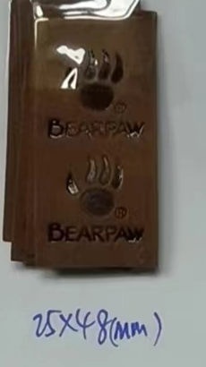 熊爪皮标 |  | 30万 |  | 20000 | 1 |  | 2025.8.25 中通一袋74100524906424
 |  |  |  |  | 30000 | 1 |  | 2025.8.26 中通一袋74100524906426
 |  |  |  |  | 22000 | 1 |  | 2025.8.27 中通一袋74100524906489
 |  |  |  |  | 30000 | 1 |  | 2025.8.28 中通一袋74100524906492
 |  |  |  |  | 38000 | 2 |  | 2025.8.29 中通两袋74100524906496
 |  |  |  |  | 24000 | 1 |  | 2025.9.2 中通一袋74100524906506
 |  |  |  |  | 42000 | 2 |  | 2025.9.4 中通两袋74100524906438
 |  |  |  |  | 44000 | 2 |  | 2025.9.5 中通两袋74100524906442
 |  |  |  |  | 50000 | 1 |  | 2025.9.6 中通一袋74100524906446
 |  |  | 合计 | 1000 | 300000

